상품제안서
CUKTECH 쿡테크 일체형 보조배터리 20000mAh 55W（전력 표시) | 상품코드: F32781

 |  |  | 02-412-0044 | www.easy1.co.kr
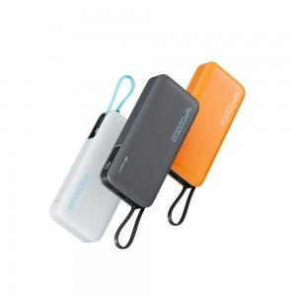

【상세/제작정보】 | 기본수량이하 구매불가 인쇄무료수량 : 해당사항 없음 인쇄옵션 : 실크1도인쇄 100개미만 통합 50,000원 100개이상시 개당 500원 추가 인쇄사이즈 :40*15 mm 선물포장 : 100개 미만시 통합 40,000원 100개 이상시 개당 400원 추가 비상연락망 : 070-5143-5120 1박스당수량 : 20개 배송비 : 박스당 3,000원 배송사 : 한진택배 기본포장 : 종이케이스(무료)

【인쇄/포장옵션】 | 실크, 레이저, 풀칼라 / 포장지포장

【공급단가】 | 수량 | 10~
*VAT별도 | PB200N (그레이)
 | PB200N (화이트)
 | PB200N (오렌지)

【상품 URL】 | https://dev.easy1.co.kr:443/src/goods_detail.php?gdno=32781

